I.1
Tittel: | Vekst i BNP for Fastlands-Norge. Årsdata
Kilder: | Statistisk sentralbyrå og Finanstilsynet

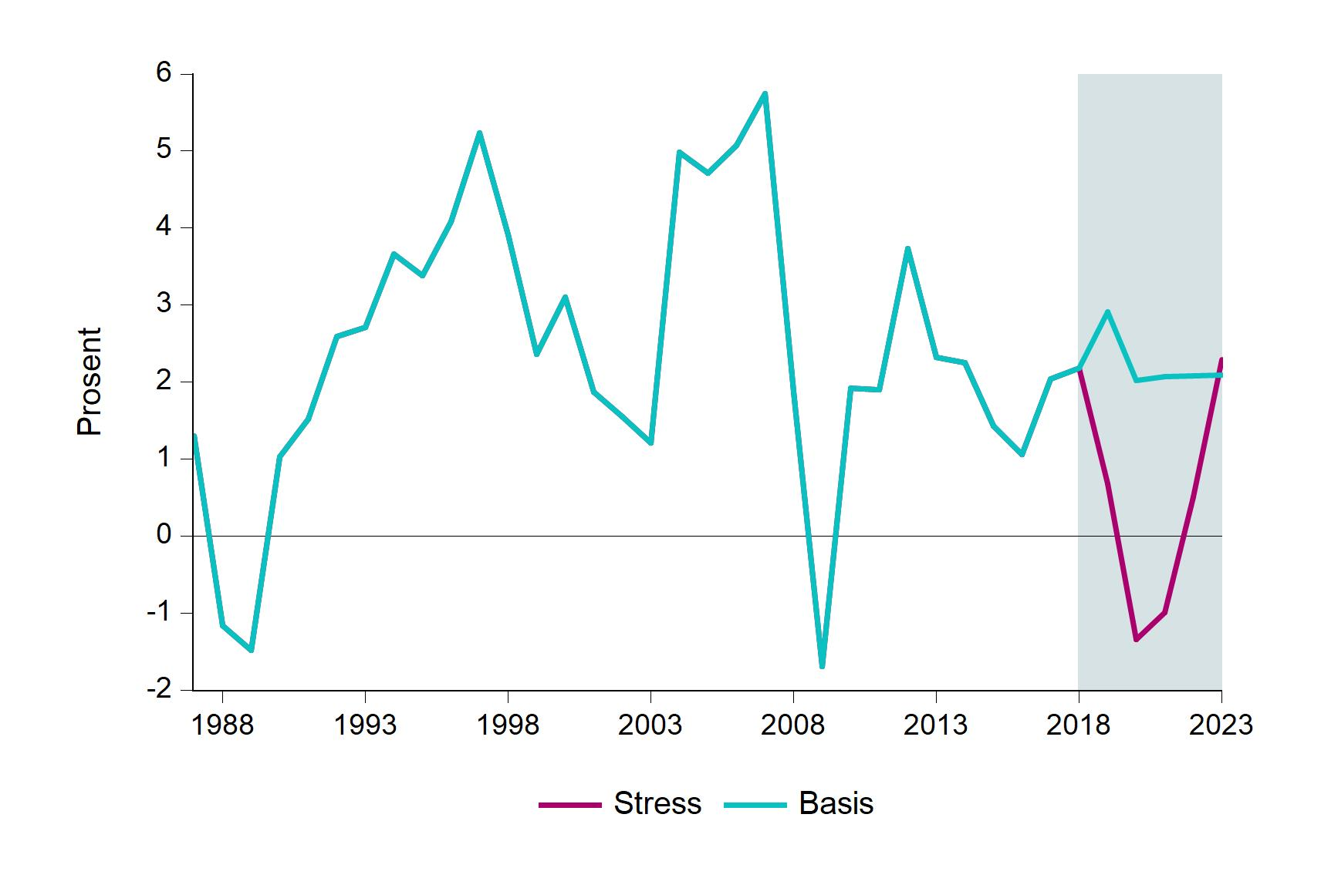
 | Basis | Stress
1987 | 1.3 | 1.3
1988 | -1.2 | -1.2
1989 | -1.5 | -1.5
1990 | 1 | 1
1991 | 1.5 | 1.5
1992 | 2.6 | 2.6
1993 | 2.7 | 2.7
1994 | 3.7 | 3.7
1995 | 3.4 | 3.4
1996 | 4.1 | 4.1
1997 | 5.2 | 5.2
1998 | 3.9 | 3.9
1999 | 2.4 | 2.4
2000 | 3.1 | 3.1
2001 | 1.9 | 1.9
2002 | 1.6 | 1.6
2003 | 1.2 | 1.2
2004 | 5 | 5
2005 | 4.7 | 4.7
2006 | 5.1 | 5.1
2007 | 5.7 | 5.7
2008 | 1.9 | 1.9
2009 | -1.7 | -1.7
2010 | 1.9 | 1.9
2011 | 1.9 | 1.9
2012 | 3.7 | 3.7
2013 | 2.3 | 2.3
2014 | 2.3 | 2.3
2015 | 1.4 | 1.4
2016 | 1.1 | 1.1
2017 | 2 | 2
2018 | 2.2 | 2.2
2019 | 2.9 | 0.7
2020 | 2 | -1.3
2021 | 2.1 | -1
2022 | 2.1 | 0.5
2023 | 2.1 | 2.3

I.2
Tittel: | Arbeidsledighet (AKU). Årsdata
Kilder: | Statistisk sentralbyrå og Finanstilsynet

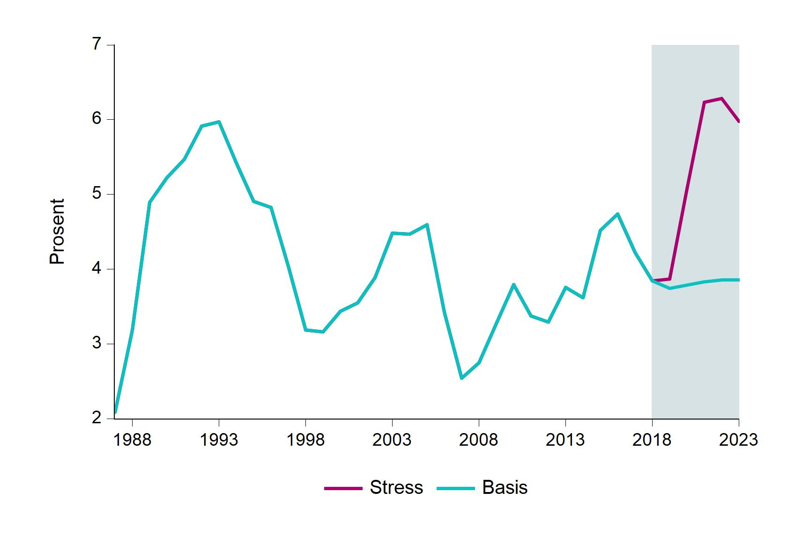
 | Basis | Stress
1987 | 2.1 | 2.1
1988 | 3.2 | 3.2
1989 | 4.9 | 4.9
1990 | 5.2 | 5.2
1991 | 5.5 | 5.5
1992 | 5.9 | 5.9
1993 | 6 | 6
1994 | 5.4 | 5.4
1995 | 4.9 | 4.9
1996 | 4.8 | 4.8
1997 | 4 | 4
1998 | 3.2 | 3.2
1999 | 3.2 | 3.2
2000 | 3.4 | 3.4
2001 | 3.5 | 3.5
2002 | 3.9 | 3.9
2003 | 4.5 | 4.5
2004 | 4.5 | 4.5
2005 | 4.6 | 4.6
2006 | 3.4 | 3.4
2007 | 2.5 | 2.5
2008 | 2.7 | 2.7
2009 | 3.3 | 3.3
2010 | 3.8 | 3.8
2011 | 3.4 | 3.4
2012 | 3.3 | 3.3
2013 | 3.8 | 3.8
2014 | 3.6 | 3.6
2015 | 4.5 | 4.5
2016 | 4.7 | 4.7
2017 | 4.2 | 4.2
2018 | 3.8 | 3.8
2019 | 3.7 | 3.9
2020 | 3.8 | 5.1
2021 | 3.8 | 6.2
2022 | 3.9 | 6.3
2023 | 3.9 | 6

I.3
Tittel: | Bankenes gjennomsnittlige utlånsrente
Kilder: | Statistisk sentralbyrå og Finanstilsynet

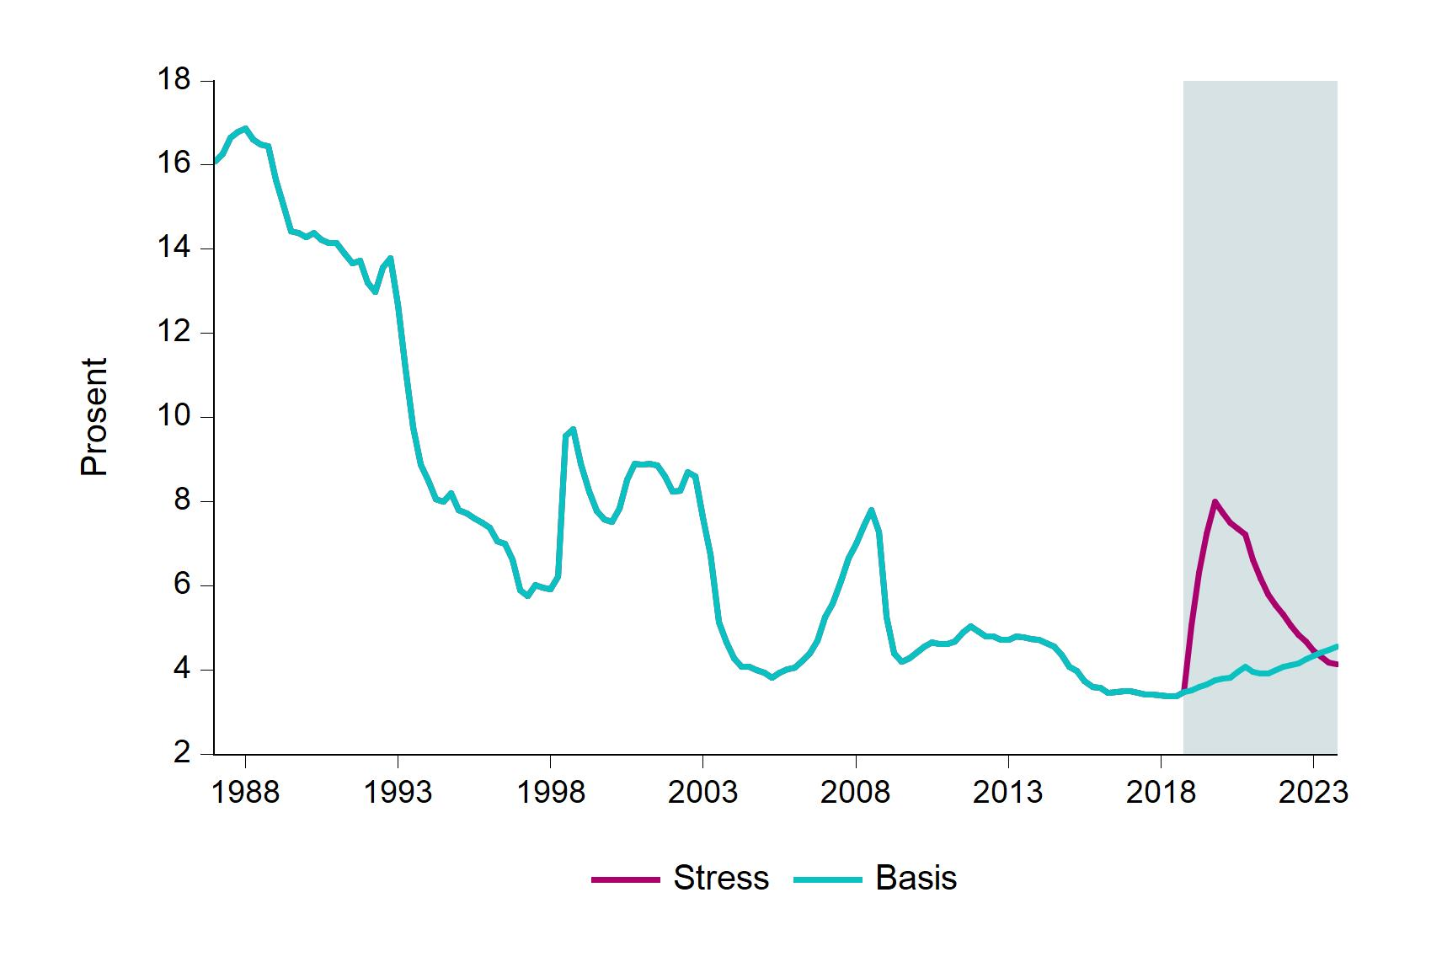
 | Basis | Stress
1987Q1 | 16.1 | 16.1
1987Q2 | 16.3 | 16.3
1987Q3 | 16.7 | 16.7
1987Q4 | 16.8 | 16.8
1988Q1 | 16.9 | 16.9
1988Q2 | 16.6 | 16.6
1988Q3 | 16.5 | 16.5
1988Q4 | 16.4 | 16.4
1989Q1 | 15.6 | 15.6
1989Q2 | 15.1 | 15.1
1989Q3 | 14.4 | 14.4
1989Q4 | 14.4 | 14.4
1990Q1 | 14.3 | 14.3
1990Q2 | 14.4 | 14.4
1990Q3 | 14.2 | 14.2
1990Q4 | 14.2 | 14.2
1991Q1 | 14.1 | 14.1
1991Q2 | 13.9 | 13.9
1991Q3 | 13.7 | 13.7
1991Q4 | 13.7 | 13.7
1992Q1 | 13.2 | 13.2
1992Q2 | 13 | 13
1992Q3 | 13.6 | 13.6
1992Q4 | 13.8 | 13.8
1993Q1 | 12.7 | 12.7
1993Q2 | 11.1 | 11.1
1993Q3 | 9.8 | 9.8
1993Q4 | 8.9 | 8.9
1994Q1 | 8.5 | 8.5
1994Q2 | 8.1 | 8.1
1994Q3 | 8 | 8
1994Q4 | 8.2 | 8.2
1995Q1 | 7.8 | 7.8
1995Q2 | 7.7 | 7.7
1995Q3 | 7.6 | 7.6
1995Q4 | 7.5 | 7.5
1996Q1 | 7.4 | 7.4
1996Q2 | 7.1 | 7.1
1996Q3 | 7 | 7
1996Q4 | 6.6 | 6.6
1997Q1 | 5.9 | 5.9
1997Q2 | 5.8 | 5.8
1997Q3 | 6 | 6
1997Q4 | 6 | 6
1998Q1 | 5.9 | 5.9
1998Q2 | 6.2 | 6.2
1998Q3 | 9.6 | 9.6
1998Q4 | 9.7 | 9.7
1999Q1 | 8.9 | 8.9
1999Q2 | 8.2 | 8.2
1999Q3 | 7.8 | 7.8
1999Q4 | 7.6 | 7.6
2000Q1 | 7.5 | 7.5
2000Q2 | 7.8 | 7.8
2000Q3 | 8.5 | 8.5
2000Q4 | 8.9 | 8.9
2001Q1 | 8.9 | 8.9
2001Q2 | 8.9 | 8.9
2001Q3 | 8.9 | 8.9
2001Q4 | 8.6 | 8.6
2002Q1 | 8.2 | 8.2
2002Q2 | 8.3 | 8.3
2002Q3 | 8.7 | 8.7
2002Q4 | 8.6 | 8.6
2003Q1 | 7.6 | 7.6
2003Q2 | 6.7 | 6.7
2003Q3 | 5.1 | 5.1
2003Q4 | 4.7 | 4.7
2004Q1 | 4.3 | 4.3
2004Q2 | 4.1 | 4.1
2004Q3 | 4.1 | 4.1
2004Q4 | 4 | 4
2005Q1 | 3.9 | 3.9
2005Q2 | 3.8 | 3.8
2005Q3 | 3.9 | 3.9
2005Q4 | 4 | 4
2006Q1 | 4.1 | 4.1
2006Q2 | 4.2 | 4.2
2006Q3 | 4.4 | 4.4
2006Q4 | 4.7 | 4.7
2007Q1 | 5.3 | 5.3
2007Q2 | 5.6 | 5.6
2007Q3 | 6.1 | 6.1
2007Q4 | 6.7 | 6.7
2008Q1 | 7 | 7
2008Q2 | 7.4 | 7.4
2008Q3 | 7.8 | 7.8
2008Q4 | 7.3 | 7.3
2009Q1 | 5.3 | 5.3
2009Q2 | 4.4 | 4.4
2009Q3 | 4.2 | 4.2
2009Q4 | 4.3 | 4.3
2010Q1 | 4.4 | 4.4
2010Q2 | 4.6 | 4.6
2010Q3 | 4.7 | 4.7
2010Q4 | 4.6 | 4.6
2011Q1 | 4.6 | 4.6
2011Q2 | 4.7 | 4.7
2011Q3 | 4.9 | 4.9
2011Q4 | 5 | 5
2012Q1 | 4.9 | 4.9
2012Q2 | 4.8 | 4.8
2012Q3 | 4.8 | 4.8
2012Q4 | 4.7 | 4.7
2013Q1 | 4.7 | 4.7
2013Q2 | 4.8 | 4.8
2013Q3 | 4.8 | 4.8
2013Q4 | 4.7 | 4.7
2014Q1 | 4.7 | 4.7
2014Q2 | 4.6 | 4.6
2014Q3 | 4.6 | 4.6
2014Q4 | 4.4 | 4.4
2015Q1 | 4.1 | 4.1
2015Q2 | 4 | 4
2015Q3 | 3.7 | 3.7
2015Q4 | 3.6 | 3.6
2016Q1 | 3.6 | 3.6
2016Q2 | 3.5 | 3.5
2016Q3 | 3.5 | 3.5
2016Q4 | 3.5 | 3.5
2017Q1 | 3.5 | 3.5
2017Q2 | 3.5 | 3.5
2017Q3 | 3.4 | 3.4
2017Q4 | 3.4 | 3.4
2018Q1 | 3.4 | 3.4
2018Q2 | 3.4 | 3.4
2018Q3 | 3.4 | 3.4
2018Q4 | 3.5 | 3.5
2019Q1 | 3.5 | 5.1
2019Q2 | 3.6 | 6.3
2019Q3 | 3.7 | 7.2
2019Q4 | 3.8 | 8
2020Q1 | 3.8 | 7.7
2020Q2 | 3.8 | 7.5
2020Q3 | 3.9 | 7.4
2020Q4 | 4.1 | 7.2
2021Q1 | 3.9 | 6.6
2021Q2 | 3.9 | 6.2
2021Q3 | 3.9 | 5.8
2021Q4 | 4 | 5.5
2022Q1 | 4.1 | 5.3
2022Q2 | 4.1 | 5.1
2022Q3 | 4.1 | 4.8
2022Q4 | 4.2 | 4.7
2023Q1 | 4.3 | 4.5
2023Q2 | 4.4 | 4.3
2023Q3 | 4.5 | 4.2
2023Q4 | 4.6 | 4.1

I.4
Tittel: | Husholdningenes rentebelastning
Kilder: | Statistisk sentralbyrå og Finanstilsynet

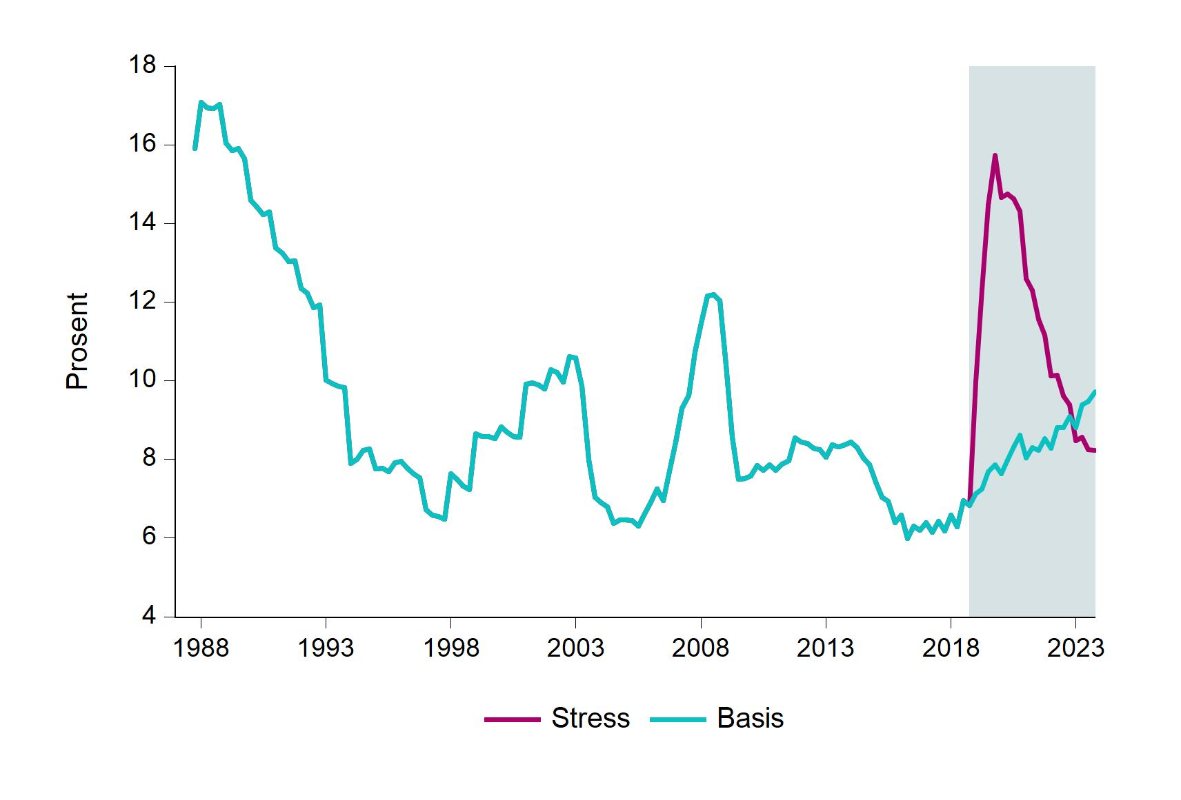
 | Basis | Stress
1987Q4 | 15.9 | 15.9
1988Q1 | 17.1 | 17.1
1988Q2 | 16.9 | 16.9
1988Q3 | 16.9 | 16.9
1988Q4 | 17 | 17
1989Q1 | 16.1 | 16.1
1989Q2 | 15.8 | 15.8
1989Q3 | 15.9 | 15.9
1989Q4 | 15.6 | 15.6
1990Q1 | 14.6 | 14.6
1990Q2 | 14.4 | 14.4
1990Q3 | 14.2 | 14.2
1990Q4 | 14.3 | 14.3
1991Q1 | 13.4 | 13.4
1991Q2 | 13.2 | 13.2
1991Q3 | 13 | 13
1991Q4 | 13 | 13
1992Q1 | 12.3 | 12.3
1992Q2 | 12.2 | 12.2
1992Q3 | 11.9 | 11.9
1992Q4 | 11.9 | 11.9
1993Q1 | 10 | 10
1993Q2 | 9.9 | 9.9
1993Q3 | 9.9 | 9.9
1993Q4 | 9.8 | 9.8
1994Q1 | 7.9 | 7.9
1994Q2 | 8 | 8
1994Q3 | 8.2 | 8.2
1994Q4 | 8.3 | 8.3
1995Q1 | 7.8 | 7.8
1995Q2 | 7.8 | 7.8
1995Q3 | 7.7 | 7.7
1995Q4 | 7.9 | 7.9
1996Q1 | 7.9 | 7.9
1996Q2 | 7.8 | 7.8
1996Q3 | 7.6 | 7.6
1996Q4 | 7.5 | 7.5
1997Q1 | 6.7 | 6.7
1997Q2 | 6.6 | 6.6
1997Q3 | 6.5 | 6.5
1997Q4 | 6.5 | 6.5
1998Q1 | 7.6 | 7.6
1998Q2 | 7.5 | 7.5
1998Q3 | 7.3 | 7.3
1998Q4 | 7.2 | 7.2
1999Q1 | 8.7 | 8.7
1999Q2 | 8.6 | 8.6
1999Q3 | 8.6 | 8.6
1999Q4 | 8.5 | 8.5
2000Q1 | 8.8 | 8.8
2000Q2 | 8.7 | 8.7
2000Q3 | 8.6 | 8.6
2000Q4 | 8.6 | 8.6
2001Q1 | 9.9 | 9.9
2001Q2 | 9.9 | 9.9
2001Q3 | 9.9 | 9.9
2001Q4 | 9.8 | 9.8
2002Q1 | 10.3 | 10.3
2002Q2 | 10.2 | 10.2
2002Q3 | 10 | 10
2002Q4 | 10.6 | 10.6
2003Q1 | 10.6 | 10.6
2003Q2 | 9.9 | 9.9
2003Q3 | 8 | 8
2003Q4 | 7 | 7
2004Q1 | 6.9 | 6.9
2004Q2 | 6.8 | 6.8
2004Q3 | 6.4 | 6.4
2004Q4 | 6.5 | 6.5
2005Q1 | 6.5 | 6.5
2005Q2 | 6.4 | 6.4
2005Q3 | 6.3 | 6.3
2005Q4 | 6.6 | 6.6
2006Q1 | 6.9 | 6.9
2006Q2 | 7.2 | 7.2
2006Q3 | 7 | 7
2006Q4 | 7.7 | 7.7
2007Q1 | 8.4 | 8.4
2007Q2 | 9.3 | 9.3
2007Q3 | 9.6 | 9.6
2007Q4 | 10.7 | 10.7
2008Q1 | 11.5 | 11.5
2008Q2 | 12.2 | 12.2
2008Q3 | 12.2 | 12.2
2008Q4 | 12 | 12
2009Q1 | 10.4 | 10.4
2009Q2 | 8.6 | 8.6
2009Q3 | 7.5 | 7.5
2009Q4 | 7.5 | 7.5
2010Q1 | 7.6 | 7.6
2010Q2 | 7.9 | 7.9
2010Q3 | 7.7 | 7.7
2010Q4 | 7.9 | 7.9
2011Q1 | 7.7 | 7.7
2011Q2 | 7.9 | 7.9
2011Q3 | 8 | 8
2011Q4 | 8.5 | 8.5
2012Q1 | 8.4 | 8.4
2012Q2 | 8.4 | 8.4
2012Q3 | 8.3 | 8.3
2012Q4 | 8.2 | 8.2
2013Q1 | 8.1 | 8.1
2013Q2 | 8.4 | 8.4
2013Q3 | 8.3 | 8.3
2013Q4 | 8.4 | 8.4
2014Q1 | 8.5 | 8.5
2014Q2 | 8.3 | 8.3
2014Q3 | 8 | 8
2014Q4 | 7.9 | 7.9
2015Q1 | 7.4 | 7.4
2015Q2 | 7 | 7
2015Q3 | 6.9 | 6.9
2015Q4 | 6.4 | 6.4
2016Q1 | 6.6 | 6.6
2016Q2 | 6 | 6
2016Q3 | 6.3 | 6.3
2016Q4 | 6.2 | 6.2
2017Q1 | 6.4 | 6.4
2017Q2 | 6.2 | 6.2
2017Q3 | 6.4 | 6.4
2017Q4 | 6.2 | 6.2
2018Q1 | 6.6 | 6.6
2018Q2 | 6.3 | 6.3
2018Q3 | 7 | 7
2018Q4 | 6.8 | 6.8
2019Q1 | 7.1 | 10
2019Q2 | 7.2 | 12.3
2019Q3 | 7.7 | 14.5
2019Q4 | 7.9 | 15.7
2020Q1 | 7.6 | 14.7
2020Q2 | 8 | 14.7
2020Q3 | 8.3 | 14.6
2020Q4 | 8.6 | 14.3
2021Q1 | 8 | 12.6
2021Q2 | 8.3 | 12.3
2021Q3 | 8.2 | 11.6
2021Q4 | 8.5 | 11.1
2022Q1 | 8.3 | 10.1
2022Q2 | 8.8 | 10.1
2022Q3 | 8.8 | 9.6
2022Q4 | 9.1 | 9.4
2023Q1 | 8.8 | 8.5
2023Q2 | 9.4 | 8.6
2023Q3 | 9.5 | 8.2
2023Q4 | 9.7 | 8.2

I.5
Tittel: | Husholdningenes gjeldsbelastning
Kilder: | Statistisk sentralbyrå og Finanstilsynet

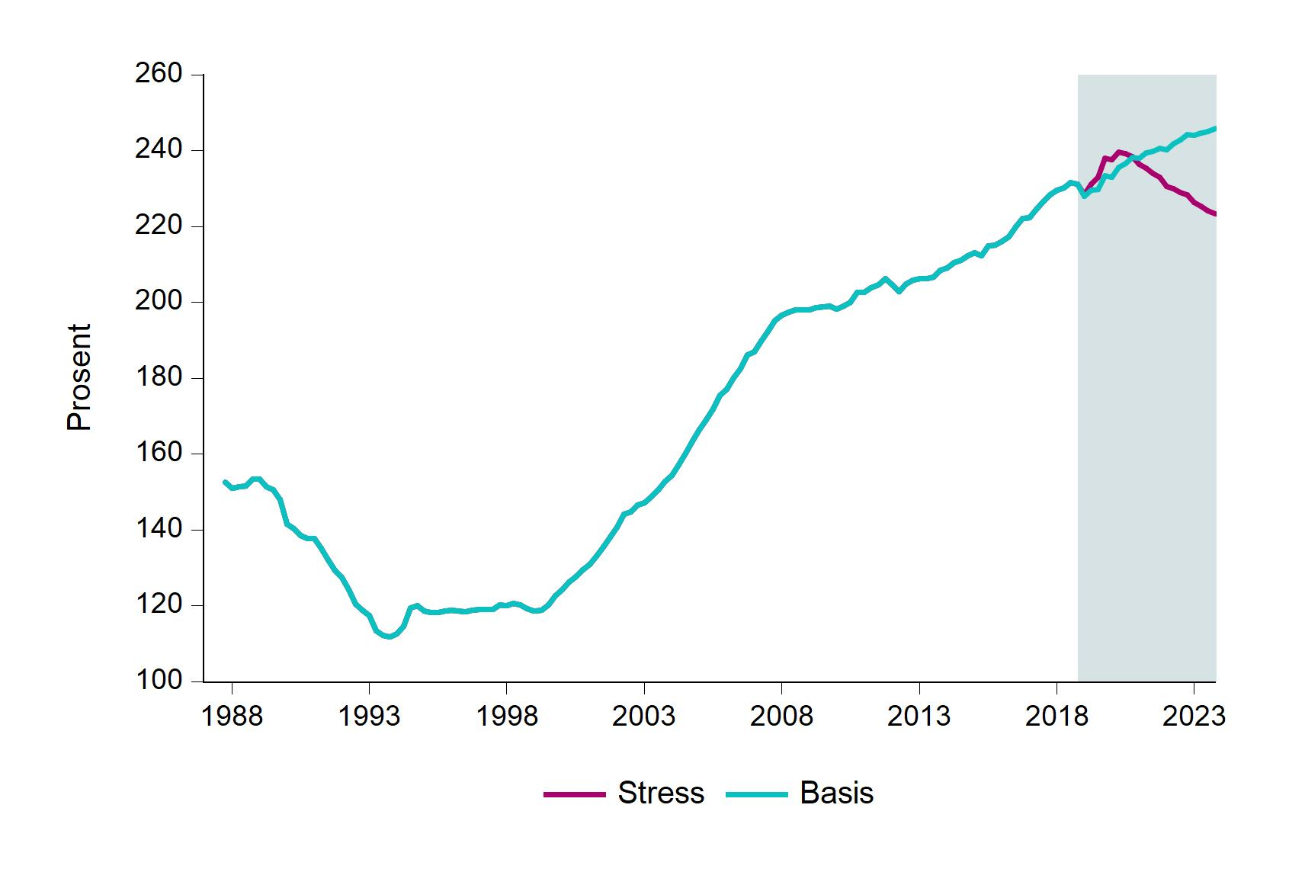
 | Basis | Stress
1987Q4 | 152.5 | 152.5
1988Q1 | 150.9 | 150.9
1988Q2 | 151.3 | 151.3
1988Q3 | 151.6 | 151.6
1988Q4 | 153.4 | 153.4
1989Q1 | 153.4 | 153.4
1989Q2 | 151.4 | 151.4
1989Q3 | 150.6 | 150.6
1989Q4 | 147.9 | 147.9
1990Q1 | 141.5 | 141.5
1990Q2 | 140.4 | 140.4
1990Q3 | 138.5 | 138.5
1990Q4 | 137.7 | 137.7
1991Q1 | 137.8 | 137.8
1991Q2 | 135 | 135
1991Q3 | 132.1 | 132.1
1991Q4 | 129.2 | 129.2
1992Q1 | 127.4 | 127.4
1992Q2 | 124.1 | 124.1
1992Q3 | 120.5 | 120.5
1992Q4 | 118.9 | 118.9
1993Q1 | 117.4 | 117.4
1993Q2 | 113.4 | 113.4
1993Q3 | 112.2 | 112.2
1993Q4 | 111.7 | 111.7
1994Q1 | 112.6 | 112.6
1994Q2 | 114.5 | 114.5
1994Q3 | 119.4 | 119.4
1994Q4 | 119.9 | 119.9
1995Q1 | 118.6 | 118.6
1995Q2 | 118.2 | 118.2
1995Q3 | 118.2 | 118.2
1995Q4 | 118.7 | 118.7
1996Q1 | 118.8 | 118.8
1996Q2 | 118.5 | 118.5
1996Q3 | 118.4 | 118.4
1996Q4 | 118.8 | 118.8
1997Q1 | 119 | 119
1997Q2 | 119 | 119
1997Q3 | 119.1 | 119.1
1997Q4 | 120.1 | 120.1
1998Q1 | 120.1 | 120.1
1998Q2 | 120.7 | 120.7
1998Q3 | 120.3 | 120.3
1998Q4 | 119.2 | 119.2
1999Q1 | 118.7 | 118.7
1999Q2 | 118.7 | 118.7
1999Q3 | 120.2 | 120.2
1999Q4 | 122.7 | 122.7
2000Q1 | 124.1 | 124.1
2000Q2 | 126.2 | 126.2
2000Q3 | 127.6 | 127.6
2000Q4 | 129.4 | 129.4
2001Q1 | 130.8 | 130.8
2001Q2 | 133.1 | 133.1
2001Q3 | 135.5 | 135.5
2001Q4 | 138.1 | 138.1
2002Q1 | 140.7 | 140.7
2002Q2 | 144.1 | 144.1
2002Q3 | 144.8 | 144.8
2002Q4 | 146.5 | 146.5
2003Q1 | 147.1 | 147.1
2003Q2 | 148.8 | 148.8
2003Q3 | 150.6 | 150.6
2003Q4 | 152.8 | 152.8
2004Q1 | 154.4 | 154.4
2004Q2 | 157.2 | 157.2
2004Q3 | 160.1 | 160.1
2004Q4 | 163.3 | 163.3
2005Q1 | 166.4 | 166.4
2005Q2 | 169 | 169
2005Q3 | 171.8 | 171.8
2005Q4 | 175.4 | 175.4
2006Q1 | 177 | 177
2006Q2 | 180.2 | 180.2
2006Q3 | 182.6 | 182.6
2006Q4 | 186.1 | 186.1
2007Q1 | 186.8 | 186.8
2007Q2 | 189.7 | 189.7
2007Q3 | 192.3 | 192.3
2007Q4 | 195.1 | 195.1
2008Q1 | 196.6 | 196.6
2008Q2 | 197.4 | 197.4
...

I.6
Tittel: | Utvikling i norske boligpriser, næringseiendomspriser og aksjekurser i stress-scenarioet
Kilder: | Statistisk sentralbyrå, OPAK / Dagens Næringsliv, Thomson Reuters og Finanstilsynet

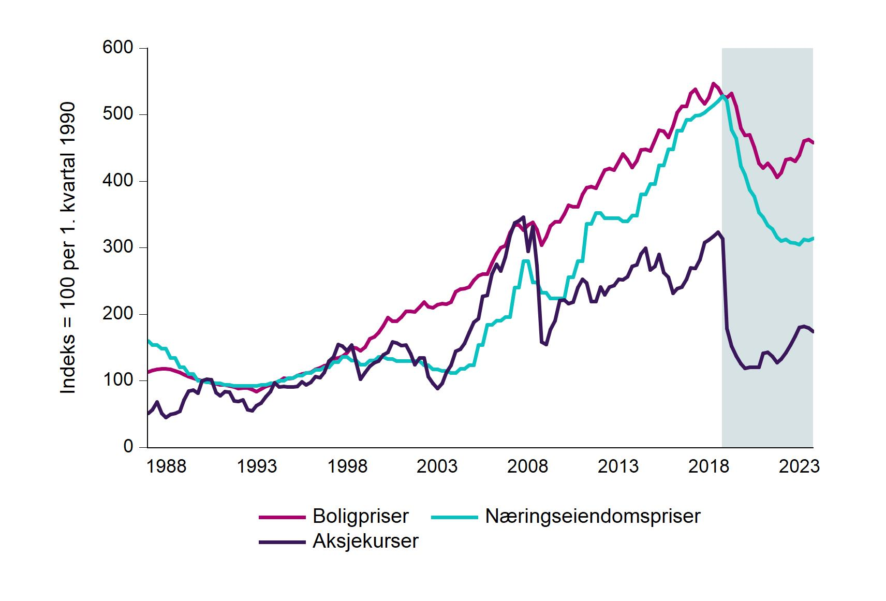
 | Boligpriser | Næringseiendomspriser | Aksjekurser
1987Q1 | 113.4 | 160 | 50.7
1987Q2 | 115.7 | 154 | 56.8
1987Q3 | 117.3 | 154 | 68.3
1987Q4 | 118 | 148 | 50.6
1988Q1 | 118.2 | 148 | 44.7
1988Q2 | 117.1 | 134 | 49.8
1988Q3 | 115.1 | 134 | 50.9
1988Q4 | 112.4 | 120 | 54
1989Q1 | 109.2 | 120 | 71.6
1989Q2 | 106.2 | 110 | 84.7
1989Q3 | 103.7 | 110 | 85.9
1989Q4 | 101.7 | 100 | 81.2
1990Q1 | 100 | 100 | 100
1990Q2 | 98.5 | 98 | 102
1990Q3 | 96.9 | 98 | 101.3
1990Q4 | 95.3 | 96 | 82
1991Q1 | 93.6 | 96 | 77.5
1991Q2 | 93.6 | 94 | 84
1991Q3 | 92.4 | 94 | 83.2
1991Q4 | 90.6 | 92 | 69.7
1992Q1 | 88.3 | 92 | 68.5
1992Q2 | 88.8 | 92 | 71.4
1992Q3 | 89.2 | 92 | 56.8
1992Q4 | 86.9 | 92 | 54.6
1993Q1 | 83.6 | 92 | 62.5
1993Q2 | 87.8 | 94 | 66.7
1993Q3 | 91.1 | 94 | 75.6
1993Q4 | 93.9 | 96 | 83.5
1994Q1 | 96.8 | 96 | 96.6
1994Q2 | 99.6 | 100 | 90.4
1994Q3 | 103.8 | 100 | 91.6
1994Q4 | 103.3 | 104 | 90.4
1995Q1 | 103.8 | 104 | 91
1995Q2 | 108 | 108 | 91.6
1995Q3 | 109.9 | 108 | 98.1
1995Q4 | 111.3 | 112 | 93.8
1996Q1 | 112.3 | 112 | 97.9
1996Q2 | 117.4 | 116 | 106.2
...

I.7
Tittel: | Bankenes tap på utlån i stress-scenarioet. Årsdata
Kilde: | Finanstilsynet

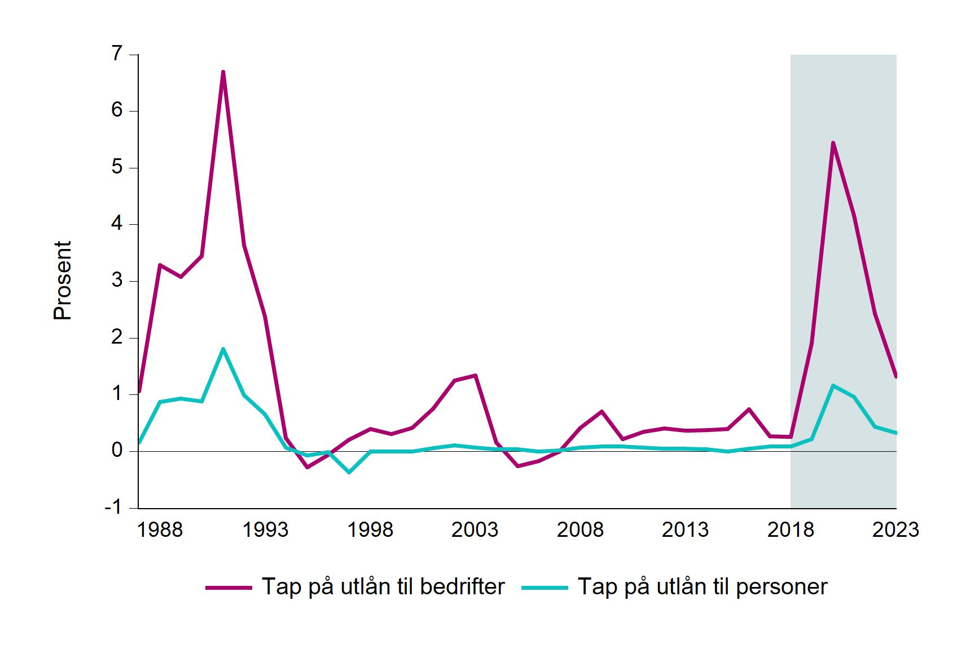
 | Tap på utlån til personer | Tap på utlån til bedrifter
1987 | 0.2 | 1.1
1988 | 0.9 | 3.3
1989 | 0.9 | 3.1
1990 | 0.9 | 3.4
1991 | 1.8 | 6.7
1992 | 1 | 3.6
1993 | 0.7 | 2.4
1994 | 0.1 | 0.2
1995 | -0.1 | -0.3
1996 | 0 | -0.1
1997 | -0.4 | 0.2
1998 | 0 | 0.4
1999 | 0 | 0.3
2000 | 0 | 0.4
2001 | 0.1 | 0.7
2002 | 0.1 | 1.3
2003 | 0.1 | 1.3
2004 | 0 | 0.2
2005 | 0 | -0.3
2006 | 0 | -0.2
2007 | 0 | 0
2008 | 0.1 | 0.4
2009 | 0.1 | 0.7
2010 | 0.1 | 0.2
2011 | 0.1 | 0.3
2012 | 0.1 | 0.4
2013 | 0.1 | 0.4
2014 | 0 | 0.4
2015 | 0 | 0.4
2016 | 0 | 0.7
2017 | 0.1 | 0.3
2018 | 0.1 | 0.3
2019 | 0.2 | 1.9
...

I.8
Tittel: | Resultat og viktigste resultatkomponenter. Stressbane. Norske bankkonsern
Kilde: | Finanstilsynet

 |  | Resultat | Utlånstap | Rentenetto | Verdiendring verdipapirer
 | 2018 | 0.91 | 0.00 | 1.59 | 0.06
 | 2019 | 0.04 | -0.68 | 1.40 | -0.09
 | 2020 | -1.52 | -2.16 | 1.24 | -0.05
 | 2021 | -0.94 | -1.67 | 1.32 | 0.00
 | 2022 | -0.11 | -0.89 | 1.40 | 0.00
 | 2023 | 0.24 | -0.54 | 1.46 | 0.01

I.9
Tittel: | Ren kjernekapitaldekning og akkumulert bidrag til endring. Stressbane. Norske bankkonsern
Kilde: | Finanstilsynet

 |  | Ren kjernekapitaldekning (høyre akse) | Bidrag fra resultat | Bidrag fra risikovekter | Bidrag fra forvaltningskapital
 | 2018 | 15.98 | 0.00 | 0.00 | 0.00
 | 2019 | 15.60 | 0.02 | 0.07 | -0.47
 | 2020 | 12.60 | -3.34 | -0.02 | -0.02
 | 2021 | 10.81 | -5.43 | 0.12 | 0.14
 | 2022 | 10.62 | -5.71 | 0.21 | 0.14
 | 2023 | 10.81 | -5.43 | 0.25 | 0.01

I.10
 |  |  |  |  |  | Tittel: | Differanse mellom faktisk ren kjernekapitaldekning og krav til ren kjernekapitaldekning ved utgangen av perioden. Prosentpoeng. Stressbane. Norske bankkonsern
 |  |  |  |  |  | Kilde: | Finanstilsynet
Bank | 2020 | 2021 | 2022 | 2023
Bank 20 |  |  |  | -5.89
Bank 19 |  |  |  | -5.51
Bank 18 |  |  |  | -5.25
Bank 17 |  |  |  | -4.61
Bank 16 |  |  |  | -4.51
Bank 15 |  |  |  | -4.05
Bank 14 |  |  |  | -3.73
Bank 13 |  |  |  | -3.47
Bank 12 |  |  |  | -3.38
Bank 11 |  |  |  | -2.97
Bank 10 |  |  |  | -2.30
Bank 9 |  |  |  | -2.14
Bank 8 |  |  |  | -1.86
Bank 7 |  |  |  | -1.77
Bank 6 |  |  |  | -1.17
Bank 5 |  |  |  | -0.78
Bank 4 |  |  |  | -0.65
Bank 3 |  |  |  | -0.45
Bank 2 |  |  |  | -0.08
Bank 1 |  |  |  | 0.72

 |  |  |  |  | x

I.11
Bank | 2018 | 2023
Bank 20 | 7.68 | 4.55 |  | Tittel: | Uvektet kjernekapitalandel (leverage ratio) ved utgangen av 2018 og 2023. Prosentpoeng. Stressbane. Norske bankkonsern
Bank 19 | 7.39 | 4.57 |  | Kilde: | Finanstilsynet
Bank 18 | 7.88 | 4.88
Bank 17 | 7.11 | 4.97 | x
Bank 16 | 6.04 | 5.03
Bank 15 | 7.36 | 5.14
Bank 14 | 8.87 | 5.20
Bank 13 | 7.25 | 5.22
Bank 12 | 6.10 | 5.54
Bank 11 | 8.28 | 6.30
Bank 10 | 9.08 | 6.31
Bank 9 | 7.51 | 6.31
Bank 8 | 9.22 | 6.36
Bank 7 | 8.12 | 6.38
Bank 6 | 7.23 | 6.48
Bank 5 | 8.47 | 6.84
Bank 4 | 9.26 | 7.09
Bank 3 | 9.51 | 7.09
Bank 2 | 8.48 | 7.24
Bank 1 | 9.05 | 8.01

 |  |  | x

I.A
Bank | Tap i prosent av GFK | Tap i prosent av utlån til ikke-finansielle foretak
Bank 19 | 7.38 | 22.05 | Tittel: | Akkumulerte tap på utlån (2019–2023) til ikkefinansielle foretak i prosent av henholdsvis GFK og utlån til ikke-finansielle foretak per 31. desember 2018. Stressbane. Norske bankkonsern
Bank 18 | 5.76 | 25.92 | Kilde: | Finanstilsynet
Bank 17 | 5.07 | 14.82 | Note: | Ett av bankkonsernene (Sbanken) har ikke utlån til ikke-finansielle foretak og er derfor ikke med i figuren.
Bank 16 | 4.89 | 14.24
Bank 15 | 4.64 | 18.28
Bank 14 | 4.64 | 25.49
Bank 13 | 4.41 | 17.07
Bank 12 | 4.13 | 16.56
Bank 11 | 3.64 | 17.88
Bank 10 | 3.57 | 15.61
Bank 9 | 3.53 | 11.87
Bank 8 | 3.51 | 16.94
Bank 7 | 2.67 | 13.19
Bank 6 | 2.39 | 11.40
Bank 5 | 1.94 | 11.87
Bank 4 | 1.33 | 13.26
Bank 3 | 0.66 | 16.07
Bank 2 | 0.28 | 13.51
Bank 1 | 0.02 | 28.08

